Tab 1.
REPUBLIKA HRVATSKA
GRAD ZAGREB

GRADSKI URED ZA GOSPODARSTVO,
EKOLOŠKU ODRŽIVOST I STRATEGIJSKO PLANIRANJE

Odjel za statističke i analitičke poslove

1. BRUTO DOMAĆI PROIZVOD ZA GRAD ZAGREB I REPUBLIKU HRVATSKU OD 2011. DO 2020.

 |  |  |  |  | tekuće cijene
 | Grad Zagreb |  | Republika Hrvatska |  | Udio Grada Zagreba u RH, %
 | BDP, mil. HRK | BDP, mil. EUR | BDP, mil. HRK | BDP, mil. EUR
2011. | 115,867 | 15,378 | 338,846 | 44,973 | 34.2
Bruto dodana vrijednost po djelatnostima u 2009.
 | 1 | 1
2012. | 114,621 | 15,213 | 335,627 | 44,545 | 34.2
2013. | 113,436 | 15,056 | 336,771 | 44,697 | 33.7
2014. | 114,084 | 15,141 | 335,831 | 44,572 | 34.0
2015. | 117,295 | 15,568 | 344,580 | 45,734 | 34.0
2016. | 120,909 | 16,047 | 356,617 | 47,331 | 33.9
2017. | 127,141 | 16,874 | 373,080 | 49,516 | 34.1
2018. | 134,139 | 17,803 | 391,289 | 51,933 | 34.3
2019. | 142,486 | 18,911 | 412,770 | 54,784 | 34.5
2020. | 133,031 | 17,656 | 380,123 | 50,451 | 35.0

 |  |  |  |  | Izvor: DZS; obrada: GUGEOSP - Odjel za statističke i analitičke poslove

Tab 2.
REPUBLIKA HRVATSKA
GRAD ZAGREB

GRADSKI URED ZA GOSPODARSTVO,
EKOLOŠKU ODRŽIVOST I STRATEGIJSKO PLANIRANJE

Odjel za statističke i analitičke poslove

2. BRUTO DOMAĆI PROIZVOD PO STANOVNIKU ZA GRAD ZAGREB I REPUBLIKU HRVATSKU OD 2011. DO 2020.

 |  |  |  |  | tekuće cijene
 | Grad Zagreb |  | Republika Hrvatska |  | Indeksi (RH = 100)
 | BDP po stanovniku, HRK | BDP po stanovniku, EUR | BDP po stanovniku, HRK | BDP po stanovniku, EUR
2011. | 146,525 | 19,447 | 79,116 | 10,500 | 185.2
Bruto dodana vrijednost po djelatnostima u 2009.
 | 1 | 1
2012. | 144,542 | 19,184 | 78,619 | 10,434 | 183.9
2013. | 142,600 | 18,926 | 79,157 | 10,506 | 180.1
2014. | 142,884 | 18,964 | 79,279 | 10,522 | 180.2
2015. | 146,495 | 19,443 | 81,887 | 10,868 | 178.9
2016. | 150,666 | 19,997 | 85,470 | 11,344 | 176.3
2017. | 158,180 | 20,994 | 90,337 | 11,990 | 175.1
2018. | 166,607 | 22,113 | 95,649 | 12,695 | 174.2
2019. | 176,390 | 23,411 | 101,487 | 13,470 | 173.8
2020. | 164,436 | 21,824 | 93,921 | 12,465 | 175.1

 |  |  |  |  | Izvor: DZS; obrada: GUGEOSP - Odjel za statističke i analitičke poslove

Graf 1.
REPUBLIKA HRVATSKA
GRAD ZAGREB

GRADSKI URED ZA GOSPODARSTVO,
EKOLOŠKU ODRŽIVOST I STRATEGIJSKO PLANIRANJE

Odjel za statističke i analitičke poslove

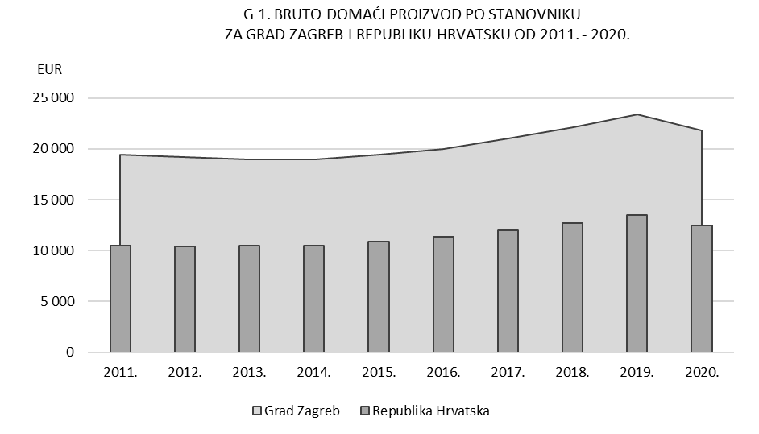

Tab 3.
REPUBLIKA HRVATSKA
GRAD ZAGREB

GRADSKI URED ZA GOSPODARSTVO,
EKOLOŠKU ODRŽIVOST I STRATEGIJSKO PLANIRANJE

Odjel za statističke i analitičke poslove

3. BRUTO DODANA VRIJEDNOST ZA GRAD ZAGREB I REPUBLIKU HRVATSKU PREMA PODRUČJIMA DJELATNOSTI NKD-a 2007. u 2020.

 |  |  |  |  |  |  |  | bazične cijene
Područja djelatnosti prema NKD-u 2007. |  | Grad Zagreb |  |  | Republika Hrvatska |  |  | Udio BDV Grada Zagreba u RH, %
 |  | BDV, mil. HRK | BDV, mil. EUR | struktura, % | BDV, mil. HRK | BDV, mil. EUR | struktura, %
Ukupno |  | 111,263 | 14,767 | 100.0 | 317,923 | 42,196 | 100.0 | 35.0
A | Poljoprivreda, šumarstvo i ribarstvo | 254 | 34 | 0.2 | 11,721 | 1,556 | 3.7 | 2.2
B, C, D, E | Prerađivačka industrija, rudarstvo i vađenje te ostale industrije | 14,793 | 1,963 | 13.3 | 59,612 | 7,912 | 18.8 | 24.8
 | od toga:
 | C Prerađivačka industrija | 10,380 | 1,378 | 9.3 | 45,859 | 6,087 | 14.4 | 22.6
F | Građevinarstvo | 3,569 | 474 | 3.2 | 19,113 | 2,537 | 6.0 | 18.7
G, H, I | Trgovina na veliko i na malo; prijevoz i skladištenje; smještaj, priprema i usluživanje hrane | 24,387 | 3,237 | 21.9 | 63,181 | 8,386 | 19.9 | 38.6
J | Informacije i komunikacije | 13,314 | 1,767 | 12.0 | 19,055 | 2,529 | 6.0 | 69.9
K | Financijske djelatnosti i djelatnosti osiguranja | 10,321 | 1,370 | 9.3 | 16,398 | 2,176 | 5.2 | 62.9
L | Poslovanje nekretninama | 6,242 | 828 | 5.6 | 31,327 | 4,158 | 9.9 | 19.9
M, N | Stručne, znanstvene, tehničke, administrativne i pomoćne uslužne djelatnosti | 12,998 | 1,725 | 11.7 | 24,055 | 3,193 | 7.6 | 54.0
O, P, Q | Javna uprava i obrana, obrazovanje, djelatnosti zdravstvene zaštite i socijalne skrbi | 20,718 | 2,750 | 18.6 | 62,083 | 8,240 | 19.5 | 33.4
R, S, T, U | Ostale uslužne djelatnosti | 4,666 | 619 | 4.2 | 11,377 | 1,510 | 3.6 | 41.0

Bruto dodana vrijednost po djelatnostima u 2009.
 | 1 | 1
 |  |  |  |  |  |  |  | Izvor: DZS; obrada: GUGEOSP - Odjel za statističke i analitičke poslove

Graf 2.
REPUBLIKA HRVATSKA
GRAD ZAGREB

GRADSKI URED ZA GOSPODARSTVO,
EKOLOŠKU ODRŽIVOST I STRATEGIJSKO PLANIRANJE

Odjel za statističke i analitičke poslove

 | G 2. STRUKTURA BRUTO DODANE VRIJEDNOSTI PREMA PODRUČJIMA DJELATNOSTI
 |  | NKD-a 2007. U 2020.

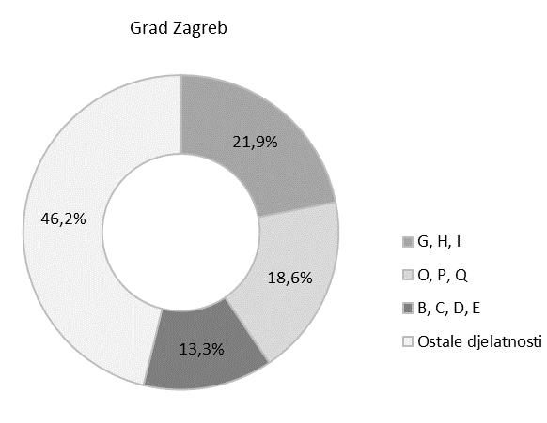
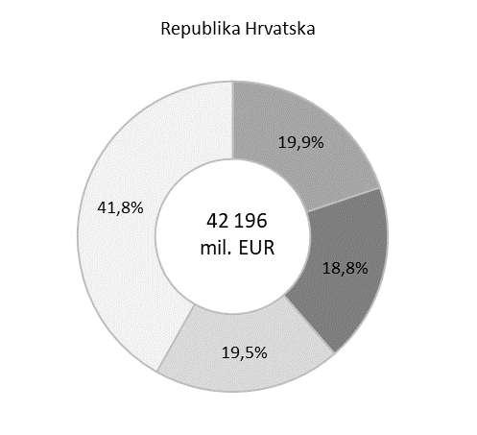

14 767
mil. EUR

Područja djelatnosti prema NKD-u 2007.

G, H, I | Trgovina na veliko i na malo; prijevoz i skladištenje; smještaj, priprema i usluživanje hrane
O, P, Q | Javna uprava i obrana, obrazovanje, djelatnosti zdravstvene zaštite i socijalne skrbi
B, C, D, E | Prerađivačka industrija, rudarstvo i vađenje te ostale industrije
Ostale djelatnosti | Poljoprivreda, šumarstvo i ribarstvo (A)
 | Građevinarstvo (F)
 | Informacije i komunikacije (J)
 | Financijske djelatnosti i djelatnosti osiguranja (K)
 | Poslovanje nekretninama (L)
 | Stručne, znanstvene, tehničke, administrativne i pomoćne uslužne djelatnosti (M, N)
 | Ostale uslužne djelatnosti (R, S, T, U)

